상품제안서
디지토 데일리 섬유향수 포켓스프레이 | 상품코드: S46356

 |  |  |  |  |  |  | 02-713-8555 | www.synergygift.co.kr
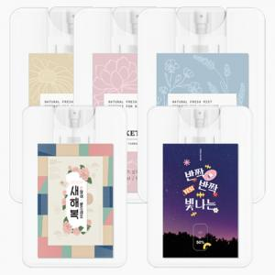

【상세/제작정보】

【인쇄/포장옵션】 | 스티커 / 포장지포장

【공급단가】 | 수량 | 100~ | 300~ | 500~ | 1,000~ | 5,000~
*VAT별도 | 단가 | 1,410원 | 1,340원 | 1,310원 | 1,280원 | 1,240원

【상품 URL】 | https://www.synergygift.co.kr:443/src/goods_detail.php?gdno=46356

